Arkusz1
Załącznik nr 1a do zapytania ofertowego
UWAGA, PROSZĘ WYPEŁNIĆ TYLKO BIAŁE POLA
Wskazówki odnośnie skutecznej odpowiedzi na zapytanie. Wypełniony dokument prosimy przesłać jako: - dokumentu Excel, do celów analizy oraz - dokumentu PDF ze stemplem i podpisem osoby upoważnionej, jako dowód przystąpienia do zapytania ofertowego.
Dane oferenta
Imię i nazwisko autora oferty:
Nazwa firmy/oferenta (zgodna z KRS firmy):
Nazwa handlowa Oferenta (jeśli różna od nazwy zgodnej z KRS)
Adres oferenta - kod, miejscowość, ulica, nr domu, nr lokalu:
Nr telefonu oferenta:
E-mail oferenta:
Data sporządzenia oferty:
Data ważności oferty (minimum 120 dni od momentu otrzymania oferty przez Zamawiającego)
Odpowiadając na zapytanie ofertowe dotyczące wymiany wykładzin w pokojach i na korytarzach dla Hotel Moxy Katowice
W skład zamówienia wchodzi zerwanie i utylizacja starej wykładziny oraz list przypodłogowych i podkładów. Naprawa podłoża oraz położenie nowego podkładu. Zakup, dostawa oraz montaż nowych wykładzin wraz z listwami przypdłogowymi. Wykładzina oraz listwa przypodłogowa musi posiadać certyfikat trudnopalności (certyfikat niepalności) dołączony do oferty.
Lp. | artykuł | specyfikacja: materiał wykonania, kolor, inne | cena PLN netto | ilość | jm | kwota total PLN netto | Uwagi
1 | wykładzina dywanowa -pokoje | włókno runowe wełna 80%/ Poliamid 20% gęstość 9/cal wysokość ok. 7 mm wysokość całkowita ok. 10 mm +/-10% masa runa 1282g/m2 masa całkwowita 2047 g/m2 liczba nopków na m2 : 97795 m2 przędza 345x2 osnowa bawełna 20 % wątku : 100% juta (polipropylen) położona na podkładzie Por 100PU - pianka poliuretanowa; grubość 7 mm ciężar: 700g/m2 paramerty ścieralności: duża wytrzymałość na ścieranie, parametry dla biur/pomieszczeń publicznych Wzór dywanów zgodny z obecnym Antystatyczna, odporna na UV powierzchnia około 1400 m2 - 98 pokoi 98 pokoi po 14,11 m2 powierzchnia około 60 m2 - 2 pokoje 2 pokoje po 28,12 m2 |  | 1 | komplet | - zł
 | Wykładziny dywanowe - korytarze | gęstość 7/cal masa runa 1025g/m2 masa całkowita 1893g/m2 liczba nopków na m2 76 063 m2 przędza 345x2 osnowa Bawełna runo pętelkowe, wysokość ok. 7 mm szerokość tkania 4m wysokość całkowita ok. 10 mm +/-10% skład surowcowy runa : 90% wełna, 20% poliamid wątku : 100% juta (polipropylen) masa runa 949-1612 g/m2 +/-15% masa wyrobu wykończonego 2042-2693 g/m2 +/- 15% położona na podkładzie Por 100PU - pianka poliuretanowa; grubość 7 mm ciężar: 700g/m2 paramerty ścieralności: duża wytrzymałość na ścieranie, parametry dla biur/pomieszczeń publicznych Wzór dywanów zgodny z obecnym Antystatyczna, odporna na UV powierzchnia około 420 m2 4 korytarze - po 104 m2 |  | 1 | komplet | - zł
3 | listwa przypodłogowa [pokoje, korytarze] | listwa MDF 10 cm kolor Antracyt - odporna na wilgoć (montowane w pokojach i korytarzach) długoś około 4000 m |  | 1 | komplet | - zł
 |  |  |  |  |  | 0.00 zł
INNE WARUNKI HANDLOWE
Termin płatności: rozliczenia bezgotówkowe faktura Vat - 30 dni (TAK/NIE)
Planowany termin realizacji inwestycji : ….....................................
Termin wykonania usługi ( w dniach) :
Akceptacja draftu umowy (TAK/NIE) jeśli NIE prosimy o podanie uwag - w osobnym pliku
Okres gwarancji na wykonane prace (podać w miesiącach) min. 24 msc.
Oświadczam, iż akceptuję Ogólne Warunki Współpracy (TAK/NIE)
Oświadczam, iż nie zalegam z opłatami podatków CIT, VAT i ZUS. Nie wymaga się oświadczeń potwierdzonych przez właściwy urząd (TAK/NIE)
Oświadczam, iż w czasie trwania projektu, nieprzerwanie będę rejestrowany w rejestrze „Biała Lista Podatników” (TAK/NIE)
Inne warunki handlowe

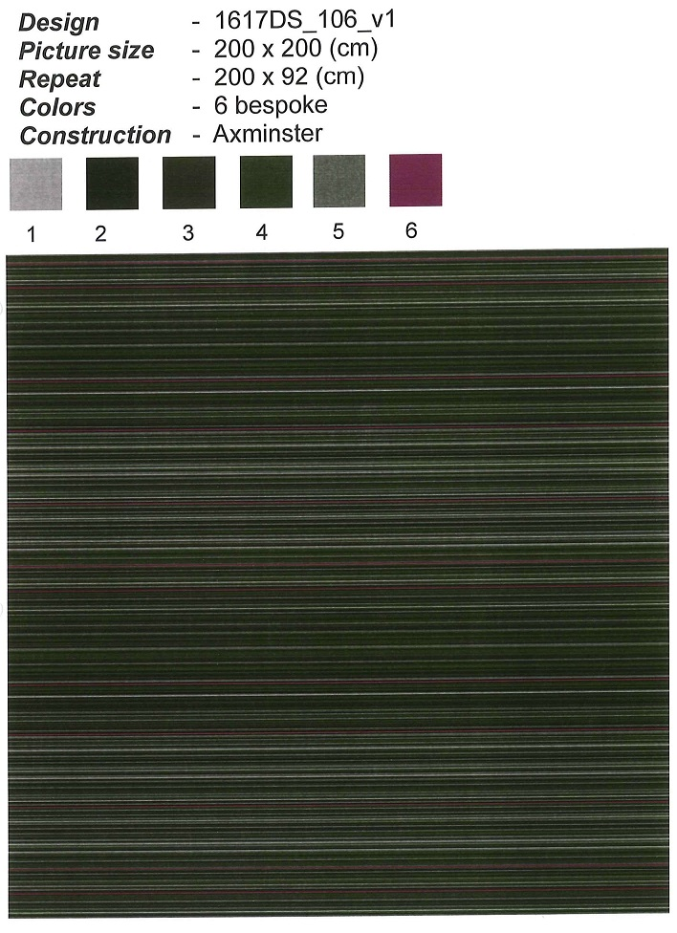
 | Obecnie : |  |  |  |  |  | Układ dywanów na piętrach:
 | Pokoje :
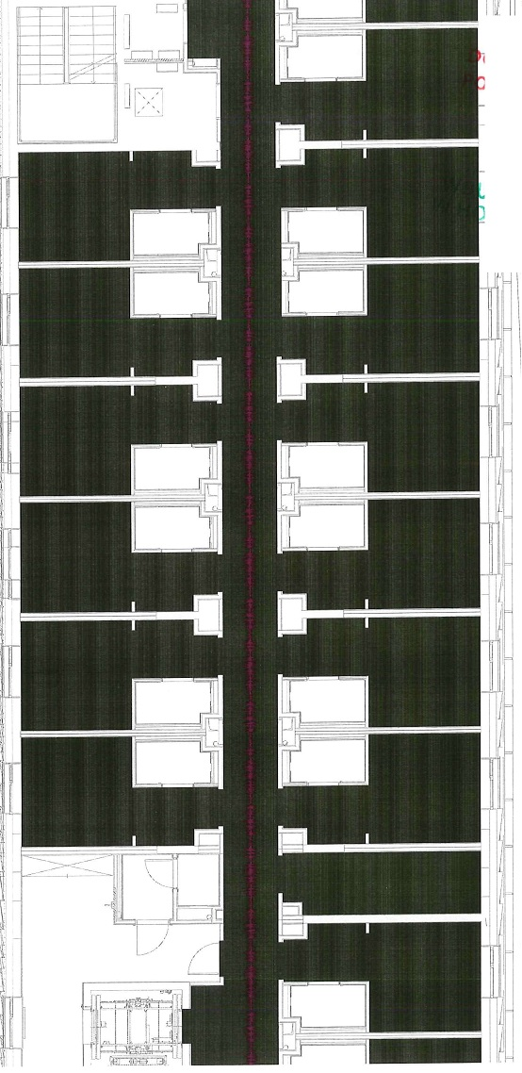

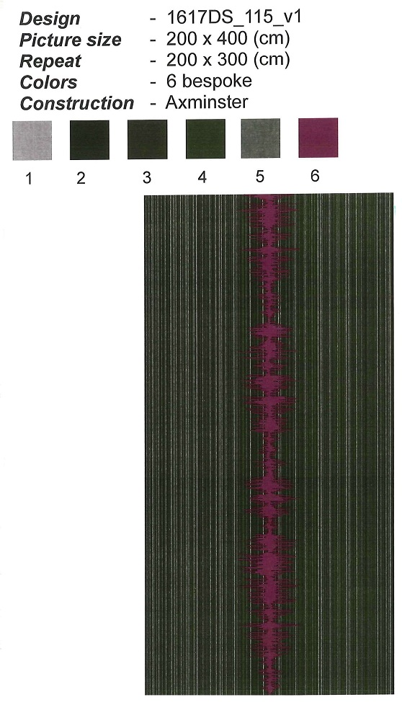

 | Korytarze :

